Sheet1
家の中のプライベートネットワーク


外のネットワーク

検知した情報をサーバーが受信 (door.MSという。)
データはsqliteに蓄積
door.MSからDiscord webhookを利用して Discordサーバに通知がくる。
サムターンの状態変化をAIで検知

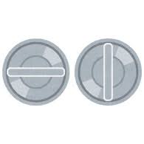

サムターン

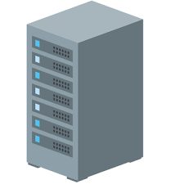
スマホ

door.MS
ラズパイ＆カメラ

